Worksheet
 | Alklima B.V.
 | Van Hennaertweg 29
 | 2952 CA Alblasserdam
 | NEDERLAND
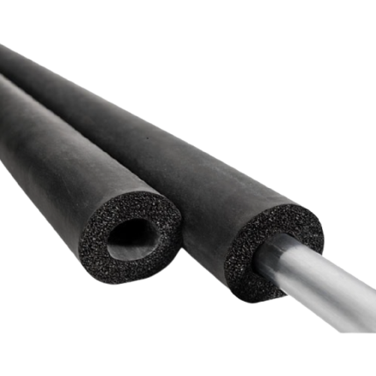
Code | AL5664
Product | ST-19 22 Slangisolatie 19mm - 22 -2m (110)

Afmetingen & aansluitingen
Naam |  | Waarde | Eenheid
Vorm |  | Rond
Dikte |  | 19 | mm
Inwendige diameter |  | 22 | mm

Uitvoering & werking
Naam |  | Waarde | Eenheid
Met bevestigingsmateriaal |  | Nee
Met sluiting |  | Nee
Materiaal |  | Overig

Overige gegevens
Naam |  | Waarde | Eenheid
Bevestiging zelfklevend |  | Nee
Gebruikstemperatuur |  | -50.00 - 110.00 | °C
Thermische isolatie |  | Ja
Akoestische isolatie |  | Ja
Dampdicht |  | Ja
Materiaal buitenfolie |  | Overig
Brandklasse volgens EN 13501-1 |  | B
Euroklasse rookontwikkeling volgens EN 13501-1 |  | s3
Euroklasse brandende vallende druppels/deeltjes volgens EN 13501-1 |  | d0

